상품제안서
N트래블 frash 보온보냉백 | 상품코드: F28453

 |  |  |  |  |  |  | 02-412-0044 | www.easy1.co.kr
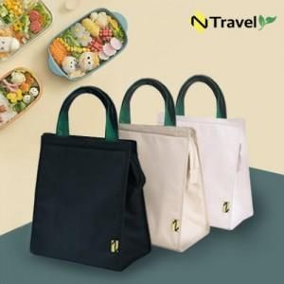

【상세/제작정보】 | 블랙색상만 품절입니다

【인쇄/포장옵션】 | 실크, 풀칼라 / OPP(비닐)

【공급단가】 | 수량 | 100~ | 300~ | 500~ | 1,000~ | 3,000~
*VAT별도 | 단가 | 5,230원 | 5,140원 | 5,010원 | 4,930원 | 4,790원

【상품 URL】 | http://www.easy1.co.kr/src/goods_detail.php?gdno=28453

